土地案例
本区无最新成交土地案例，且其他区成交案例距离估价对象较远，楼面价差距较大，故未选用新案例。
地块名称 | 城市 | 用地性质 | 出让方式 | 详细规划 | 建设用地面积(㎡) | 规划建筑面积(㎡) | 容积率 | 成交日期 | 受让单位 | 成交价(万元) | 成交每亩价(万元/亩) | 成交楼面价(元/㎡) | 溢价率 | 土地星级
海州区健康路北、通灌南路西 | 连云港市 | 商业/办公用地 | 挂牌 | 零售商业用地 | 7109 | 14218 | 小于2 | 2020-09-24 | 连云港兴房置业有限公司 | 4835 | 453.42 | 3400.61 | 0 | 5星
海州区香海湖路北、为民路东 | 连云港市 | 商业/办公用地 | 挂牌 | 商务金融用地 | 43392 | 65088 | 大于1并且小于或等于1.5 | 2020-09-11 | 连云港海蚨新媒体发展有限公司 | 5540 | 85.12 | 851.15 | 0 | 2星
开发区佛堂路南、金桥路西 | 连云港市 | 商业/办公用地 | 挂牌 | 批发市场用地 | 16615 | 24922.5 | 大于1并且小于1.5 | 2020-05-21 | 江苏融福置业有限公司 | 1020 | 40.93 | 409.26 | 0 | 2星
海州区秦东门大街北、规划龙山路西 | 连云港市 | 商业/办公用地 | 挂牌 | 商务金融用地 | 20710 | 31065 | 小于或等于1.5 | 2020-02-28 | 连云港瀛洲地产有限公司 | 7740 | 249.15 | 2491.55 | 0 | 5星 | 1.171961229
海州区海连东路南、郁洲南路西 | 连云港市 | 商业/办公用地 | 挂牌 | 零售商业用地 | 40382 | 80764 | 大于1并且小于或等于2 | 2020-02-28 | 张永梅*王刚 | 40130 | 662.51 | 4968.8 | 14.23 | 5星
海州区幸福路东、规划沿河路南 | 连云港市 | 商业/办公用地 | 挂牌 | 零售商业用地 | 61237 | 169014.12 | 等于2.76 | 2019-09-03 | 江苏海州发展集团有限公司 | 48500 | 528 | 2869.57 | 0 | 4星
海州区滨河新城同心路北、规划八路东 | 连云港市 | 商业/办公用地 | 挂牌 | 其他商服用地 | 7104 | 12787.2 | ≤1.8 | 2019-03-06 | 连云港瀛洲地产有限公司 | 1710 | 160.47 | 1337.26 | 0 | 4星
海州区滨河新城同心路北、规划八路西 | 连云港市 | 商业/办公用地 | 挂牌 | 其他商服用地 | 12067 | 14480.4 | ≤1.2 | 2019-03-06 | 连云港瀛洲地产有限公司 | 2540 | 140.33 | 1754.09 | 0 | 4星
海州区解放路北、工农路东 | 连云港市 | 商业/办公用地 | 挂牌 | 其他商服用地 | 6967 | 6500.21 | 等于0.933 | 2018-12-05 | 连云港市同城地产集团有限责任公司 | 3250 | 310.99 | 4999.84 | 0 | 4星
高新区花果山大道东、苍梧路北 | 连云港市 | 商业/办公用地 | 挂牌 | 批发零售用地 | 39726 | 119178 | ≤3 | 2018-09-12 | 江苏金海置业有限公司 | 34800 | 584 | 2920 | 0 | 5星
海州区郁洲南路东、梧桐路南 | 连云港市 | 商业/办公用地 | 挂牌 | 批发零售用地 | 22989 | 34483.5 | ≥1且≤1.5 | 2018-03-01 | 连云港市瑞开房地产开发有限公司 | 2900 | 84.1 | 840.98 | 0 | 3星
海州区郁洲南路西、支三路南、香海湖北 | 连云港市 | 商业/办公用地 | 挂牌 | 批发零售用地 | 26568 | 39852 | ≥1且≤1.5 | 2018-03-01 | 江苏鸿晟贸易有限公司 | 3360 | 84.31 | 843.12 | 0 | 3星
海州区香海湖路北、规划经一南路西 | 连云港市 | 商业/办公用地 | 挂牌 | 批发零售用地 | 22051.5 | 39692.7 | ≥1且≤1.8 | 2018-03-01 | 江苏润普东实业有限公司 | 3020 | 91.3 | 760.85 | 0 | 3星
海州区新孔南路东、馨香路南 | 连云港市 | 商业/办公用地 | 挂牌 | 商务金融用地 | 10189 | 22415.8 | ≤2.2 | 2018-01-30 | 连云港泓海房地产开发有限公司 | 3630 | 237.51 | 1619.39 | 0 | 5星
高新区凌州东路南、文苑路西 | 连云港市 | 商业/办公用地 | 挂牌 | 商务金融用地 | 21538.5 | 96923.25 | ≥3.5且≤4.5 | 2018-01-30 | 上海平高企业集团有限公司 | 10000 | 309.52 | 1031.74 | 0 | 5星

地块名称 | 城市 | 用地性质 | 建设用地面积(㎡) | 规划建筑面积(㎡) | 容积率 | 出让方式 | 详细规划 | 成交日期 | 成交价(万元) | 成交楼面价(元/㎡) | 溢价率 | 受让单位 | 土地星级
开发区佛堂路南、台东路东 | 连云港市 | 商业/办公用地 | 108623 | 130347.6 | 大于1并且小于1.2 | 挂牌 | 其他商服用地 | 2020-12-29 | 10800 | 828.54 | 0 | 西安曲江原山置业有限公司 | 4星
连云区金海路南、日照路东 | 连云港市 | 商业/办公用地 | 36570 | 36570 | 小于1 | 挂牌 | 商务金融用地 | 2020-12-21 | 5490 | 1501.23 | 0 | 连云港新发置业有限公司 | 0星
连云区金海路北、平山北路东 | 连云港市 | 商业/办公用地 | 19898 | 35816.4 | 小于1.8 | 挂牌 | 商务金融用地 | 2020-12-10 | 6270 | 1750.58 | 0 | 连云港新正大房地产开发有限公司 | 3星
连云区新光路与仁润路交叉口东北侧 | 连云港市 | 商业/办公用地 | 3174 | 952.2 | 小于0.3 | 挂牌 | 零售商业用地 | 2020-12-10 | 7230 | 75929.42 | 405.59 | 连云港公路港有限公司 | 2星
连云区东哨路北侧 | 连云港市 | 商业/办公用地 | 20250 | 24300 | 小于1.2 | 挂牌 | 商务金融用地 | 2020-11-18 | 5165 | 2125.51 | 0 | 江苏海州湾文教产业投资有限公司 | 4星
徐圩新区上海路东、徐圩大道北 | 连云港市 | 商业/办公用地 | 172916 | 345832 | 大于1.5并且小于2 | 挂牌 | 其他商服用地 | 2020-05-21 | 23350 | 675.17 | 0 | 江苏方洋集团有限公司 | 1星
连云区连云新城盐城路东、秦皇岛路北 | 连云港市 | 商业/办公用地 | 4163 | 1248.9 | 小于0.3 | 挂牌 | 零售商业用地 | 2020-05-21 | 9180 | 73504.67 | 388.3 | 中国石化销售股份有限公司江苏连云港石油分公司 | 3星
徐圩新区徐圩大道南、上海路东 | 连云港市 | 商业/办公用地 | 215139 | 430278 | 大于1.5并且小于2 | 挂牌 | 商务金融用地 | 2020-03-27 | 29050 | 675.13 | 0 | 江苏方洋集团有限公司 | 1星
徐圩新区合作路南、港前大道西 | 连云港市 | 商业/办公用地 | 173402 | 346804 | 大于1.5并且小于2 | 挂牌 | 商务金融用地 | 2020-03-27 | 23410 | 675.01 | 0 | 江苏方洋集团有限公司 | 1星
连云区栖霞路、东园路交叉口东北侧 | 连云港市 | 商业/办公用地 | 3911 | 4693.2 | 小于1.2 | 挂牌 | 零售商业用地 | 2020-02-20 | 1760 | 3750.11 | -- | 连云港海润置业有限公司 | 4星
连云新城盐城路东、广州路南 | 连云港市 | 商业/办公用地 | 16629 | 33258 | 大于或等于1并且小于或等于2 | 挂牌 | 商务金融用地 | 2019-12-31 | 1750 | 526.19 | 0 | 江苏天马供应链有限公司 | 3星
云台山景区环云台山大道北、渔湾排水河西 | 连云港市 | 商业/办公用地 | 50598 | 40478.4 | 小于0.8 | 挂牌 | 零售商业用地 | 2019-12-31 | 4560 | 1126.52 | 0 | 连云港市文化旅游发展集团有限公司 | 1星
连云区连岛白沙海事监管基地东 | 连云港市 | 商业/办公用地 | 61247 | 61247 | 小于1 | 挂牌 | 零售商业用地 | 2019-12-31 | 12700 | 2073.57 | 0 | 连云港云海置业有限公司 | 2星
连云区连云新城青岛路东、日照路西 | 连云港市 | 商业/办公用地 | 39647 | 198235 | 小于5 | 挂牌 | 零售商业用地 | 2019-12-31 | 8930 | 450.48 | 0 | 江苏大陆桥国际商务投资发展有限公司 | 3星
连云新城鹰游山路西、秦皇岛路南 | 连云港市 | 商业/办公用地 | 69186 | 55348.8 | 小于0.8 | 挂牌 | 零售商业用地 | 2019-11-11 | 8304 | 1500.29 | 0 | 连云港恒康健康产业有限公司 | 2星
连云新城珠海路北、青岛路西 | 连云港市 | 商业/办公用地 | 31689 | 63378 | 大于或等于1并且小于或等于2 | 挂牌 | 商务金融用地 | 2019-09-03 | 2282 | 360.06 | 0 | 中国电信集团有限公司连云港分公司 | 3星
连云区连云新城广州路南、青岛路西 | 连云港市 | 商业/办公用地 | 13192 | 26384 | ≥1,≤2 | 挂牌 | 商务金融用地 | 2019-03-06 | 950 | 360.06 | 0 | 中国移动通信集团有限公司江苏分公司 | 3星
徐圩新区南京路东、云河路南 | 连云港市 | 商业/办公用地 | 24646 | 44362.8 | ≤1.8 | 挂牌 | 其他商服用地 | 2019-01-23 | 2720 | 613.12 | 0 | 江苏方洋现代服务业集团有限公司 | 1星

住宅0.9-1.1万

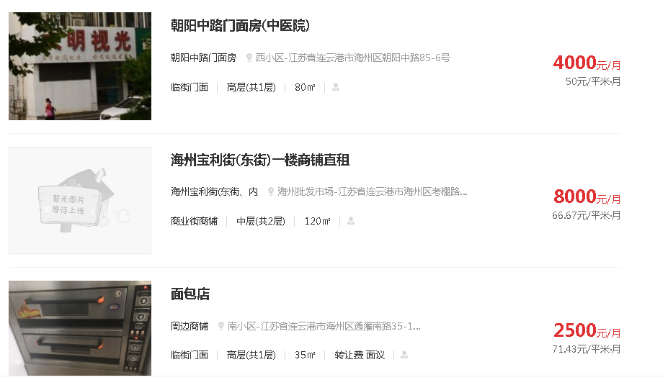

估价对象
A

C
B

